상품제안서
르웨이 커스텀 스포츠 양말 | 상품코드: S48468

 |  |  |  |  |  |  | 02-713-8555 | www.synergygift.co.kr
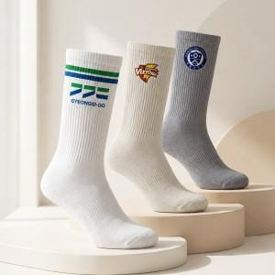 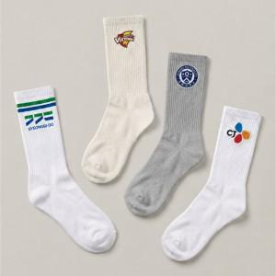 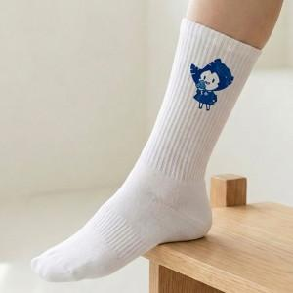

【상세/제작정보】 | <p>※&nbsp;사이즈 : S 여성용 230-250mm / L 남성용 260-280mm 프리사이즈</p>

【인쇄/포장옵션】 | 자수, 풀칼라 / OPP(비닐)

【공급단가】 | 수량 | 300~ | 500~ | 1,000~ | 3,000~ | 5,000~
*VAT별도 | 단가 | 3,250원 | 3,070원 | 2,920원 | 2,850원 | 2,800원

【상품 URL】 | https://www.synergygift.co.kr:443/src/goods_detail.php?gdno=48468

